Chi tiết địa chất
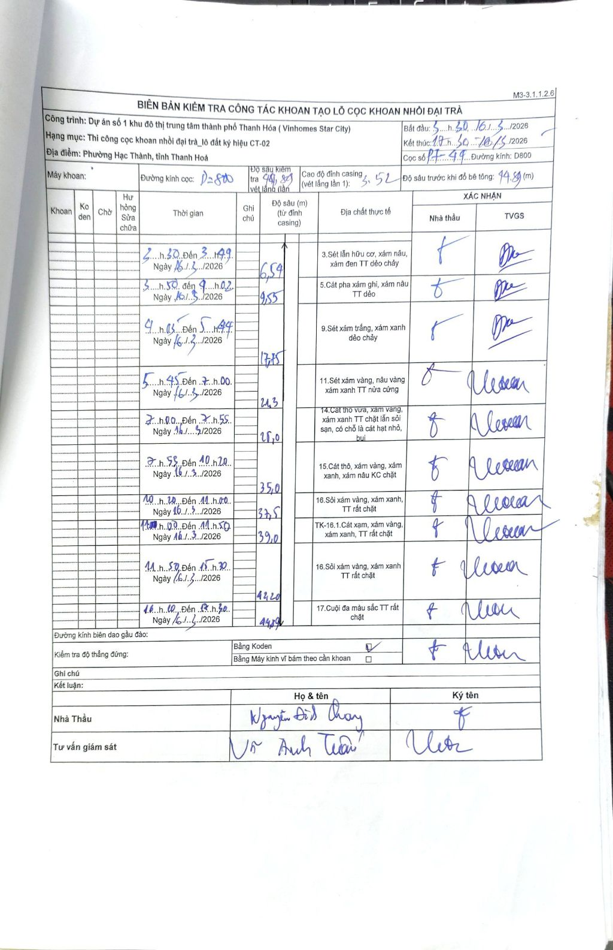
Dự án | Dự án số 1 khu đô thị trung tâm thành phố Thanh Hóa (Vinhomes Star City)
Hạng mục | Thi công cọc khoan nhồi đại trà_lô đất ký hiệu CT-02
Tên bộ phận | Phường Hạc Thành, tỉnh Thanh Hoá
Số hiệu cọc | P7-44
Biên bản số | 17-44
Đường kính | D800
Bắt đầu thi công | 02:30 16/03/2026
Kết thúc thi công | 12:50 16/03/2026

Địa chất TT | Đường kính | Mô tả lớp thiết kế | Từ (h) | Đến (h) | Cao độ từ | Cao độ đến | T.Gian (h) | Dài (m) | V (m/h) | Ghi chú
1 | D800 | Sét lẫn hữu cơ, xám nâu, xám đen TT dẻo chảy | 03:30 16/03/2026 | 03:49 16/03/2026 | 0 | -6.54 | 0.32 | 6.54 | 20.65
2 | D800 | Cát pha xám ghi, xám nâu TT dẻo | 03:50 16/03/2026 | 04:02 16/03/2026 | -6.54 | -9.55 | 0.2 | 3.01 | 15.05
3 | D800 | Sét xám trắng, xám xanh dẻo chảy | 04:05 16/03/2026 | 05:44 16/03/2026 | -9.55 | -17.75 | 1.65 | 8.2 | 4.97
4 | D800 | Sét xám vàng, nâu vàng xám xanh TT nửa cứng | 05:45 16/03/2026 | 07:00 16/03/2026 | -17.75 | -21.3 | 1.25 | 3.55 | 2.84
5 | D800 | Cát thô vừa, xám vàng, xám xanh TT chặt lẫn sỏi sạn, có chỗ là cát hạt nhỏ, bụi | 07:00 16/03/2026 | 07:55 16/03/2026 | -21.3 | -28 | 0.92 | 6.7 | 7.31
6 | D800 | Cát thô, xám vàng, xám xanh, xám nâu KC chặt | 07:55 16/03/2026 | 10:20 16/03/2026 | -28 | -35 | 2.42 | 7 | 2.9
7 | D800 | Sỏi xám vàng, xám xanh, TT rất chặt | 10:20 16/03/2026 | 11:00 16/03/2026 | -35 | -37.5 | 0.67 | 2.5 | 3.75
8 | D800 | TK-16.1.Cát xám, xám vàng, xám xanh, TT rất chặt | 11:00 16/03/2026 | 11:50 16/03/2026 | -37.5 | -39 | 0.83 | 1.5 | 1.8
9 | D800 | Sỏi xám vàng, xám xanh TT rất chặt | 11:50 16/03/2026 | 12:20 16/03/2026 | -39 | -42.2 | 0.5 | 3.2 | 6.4
10 | D800 | Cuội đa màu sắc TT rất chặt | 12:20 16/03/2026 | 12:50 16/03/2026 | -42.2 | -44.89 | 0.5 | 2.69 | 5.38

ẢNH BIÊN BẢN GỐC

